Sheet1
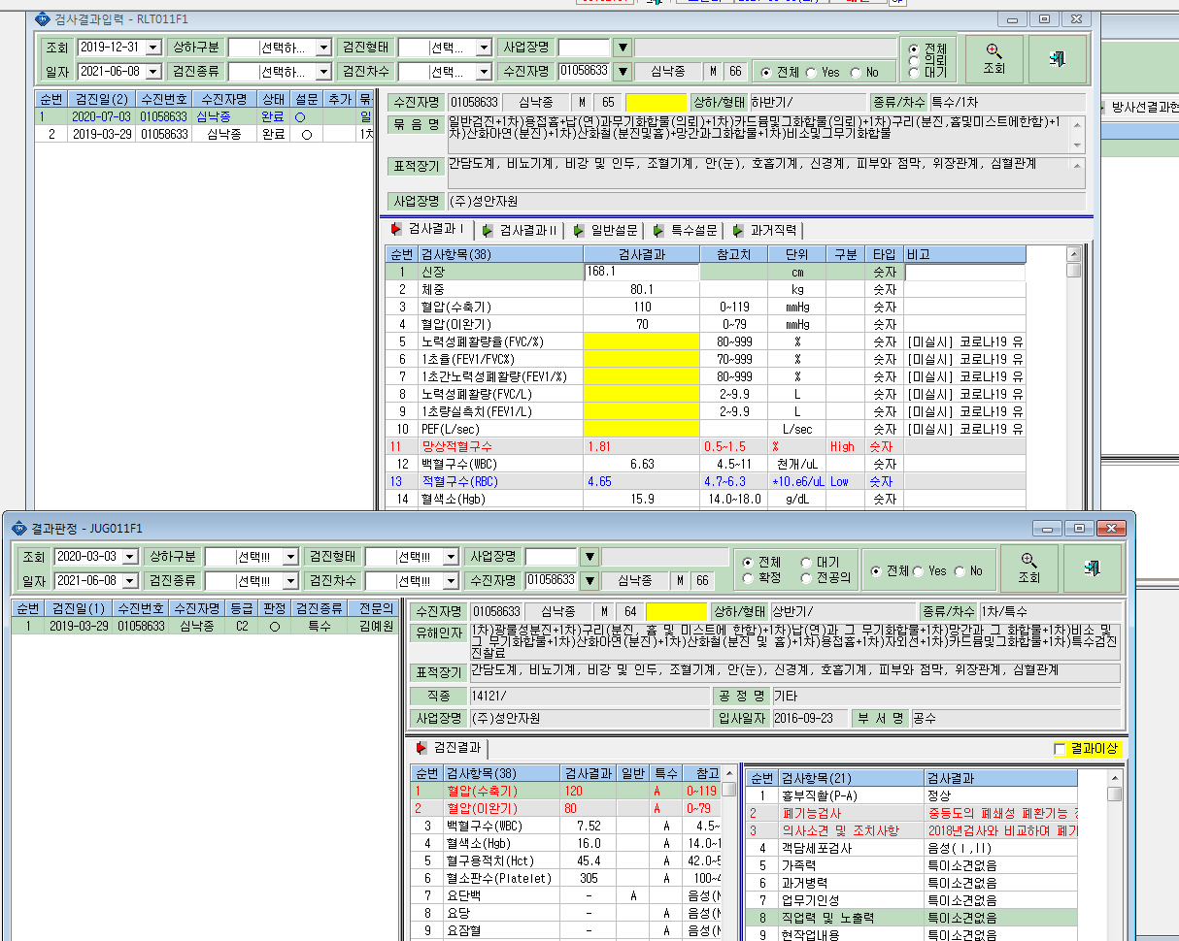
심낙종(01058633) 2020.07.03 특수검진 실시- 결과입력과 k2b자료전송에는 조회가 되나 결과판정시트에서는 조회가 안됩니다.

